Лист3
 | Гистограмма первичных баллов по образовательной организации ВПР Окружабщий мир (4-й класс)
 | 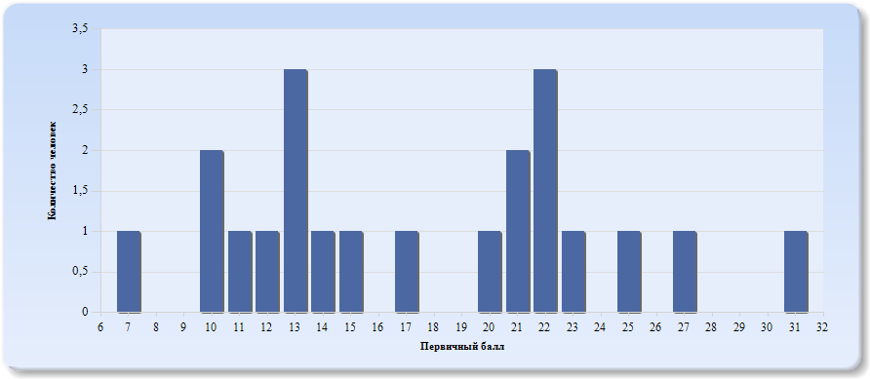
 | Нормальное распределение характеризуется следующими свойствами: симметричность относительно центра (среднего арифметического), медиана и мода должны быть равны среднему арифметическому. Ненормальные распределения требуют исследования контекстных факторов.

Таблица 2.Окружабщий мир
Основные статистические показатели по предмету Окружающий мир, в разрезе классов школы
Класс |  | Количество участников, получивших отметку "2" | Количество участников, получивших отметку "3" | Количество участников, получивших отметку "4" | Количество участников, получивших отметку "5"
ВПР - 4 |  | 1 | 10 | 8 | 2

Лист4
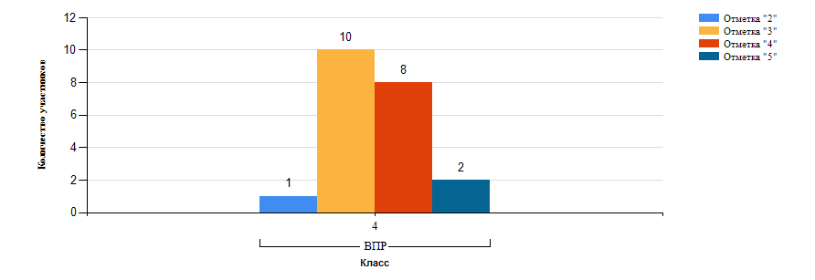
Гистограмма распределения участников ВПР-4 Окружабщий мир по группам результатов

Лист5
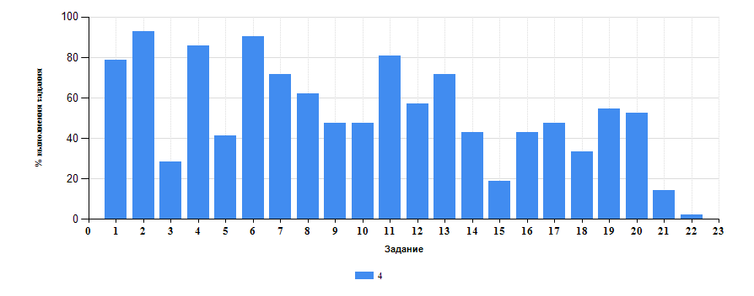
 | Таблица 3.Окружабщий мир
 | Класс | Количество участников | Минимальный первичный балл | Максимальный первичный балл | Медиана первичных баллов | Среднее арифметическое первичных баллов
 | 4 | 21 | 7 | 31 | 17 | 17.57

Достижение планируемых результатов ВПР по предмету Окружающий мир
Выполнение заданий ВПР-4 по предмету Окружающий мир (в % от числа участников и максимального балла)

